スポンサー公告
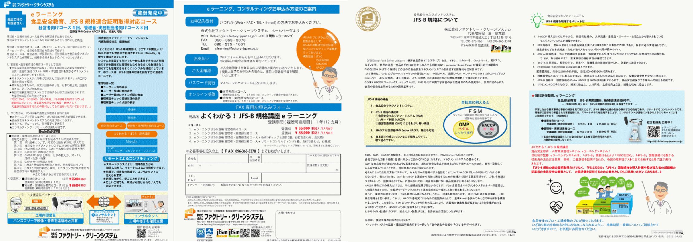

27 ノロウイルス関連情報
ノロウイルス指数平年同等 散発事故発生 |  |  |  |  |  |  |  | 出典:東京都感染症情報センター
 |  |  |  |  |  |  |  | （最近５年間の週値の比較） ノロウイルスの感染周期は4年ですね 前回は2018年

東京都は レベル 2 全国平均 (レベル2) 4.13

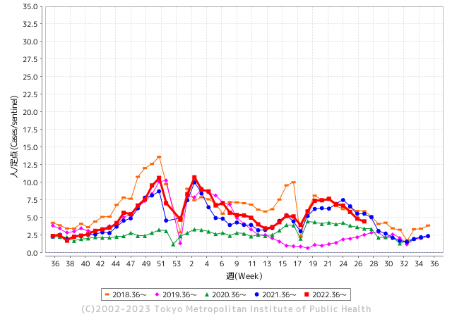
散発事故事例の報告例年より増加している。

 |  |  |  |  |  |  |  |  |  |  |  | レベル5

 |  |  |  |  |  |  |  |  |  |  |  | レベル4

 |  |  |  |  |  |  |  |  |  |  |  | レベル3

 |  |  |  |  |  |  |  |  |  |  |  | レベル2
GⅡ 26週 0例 |  |  |  |  | GⅡ 27週 0例 |  |  |  |  |  |  | レベル1
地方衛生研究所情報 |  |  | 傾向 |  | 出典：地方衛生研究所ネットワーク
★数年間で二番目に高い比率でノロウイルスが流行 |  |  |  |  |  |  |  | http://idsc.tokyo-eiken.go.jp/diseases/gastro/gastro/
 |  |  |  | 流行警報 | 警戒警報
 | 2023-07-16 |  | 低散発 | 定点観測値 |  | ▲:減少 | 今週のニュース（Noroｖｉｒｕｓ） (7/10-7/16)
先週
今週
都道府県名 | 流行 ☆増加 ★減少☆★1つで約1ポイント |  |  | 2023/26週 | 2023/27週 | 対前週 | 大量発症事故（業種／内容） 今週 , 先週 |  |  |  | ニュースソース | 日時
北海道 | ☆ |  |  | 1.8 | 2.62 | 0.82 | 旭川市の介護保険施設では６月２９日から７月２日にかけて６０代から９０代の入所者３８人と職員４人がノロウイルスに感染し無症状者を除く４０人がおう吐や下痢などの症状を訴えました。このうち一部の患者が医療機関を受診し、便を検査したところノロウイルスが検出されたということです。 |  |  |  | 北海道ニュース | 2023-07-04 | 北海道
青森県 | ☆ |  |  | 2.74 | 3.05 | 0.31 |  |  |  |  |  |  | 青森県
岩手県 | ★ |  |  | 5.35 | 5.33 | ▲ 0.02 |  |  |  |  |  |  | 岩手県
宮城県 | ★ |  |  | 3.56 | 2.56 | ▲ 1.00 |  |  |  |  |  |  | 宮城県
秋田県 | ★ |  |  | 2.79 | 2.21 | ▲ 0.58 |  |  |  |  |  |  | 秋田県
山形県 | ☆ |  |  | 3.29 | 3.96 | 0.67 |  |  |  |  |  |  | 山形県
福島県 | ★★ |  |  | 4.33 | 2.9 | ▲ 1.43 |  |  |  |  |  |  | 福島県
茨城県 | ★ |  |  | 4.55 | 3.55 | ▲ 1.00 | 茨城県は12日、同県龍ケ崎市長沖町のなないろ保育園で、感染性胃腸炎とみられる集団感染があったと発表した。同日までに園児と職員計32人が嘔吐(おうと)や下痢などの症状を訴えた。県衛生研究所で園児と職員5人ずつの検体を調べた結果、園児5人の検体からノロウイルスが検出された。重症者はなく、全員快方に向かっている。 |  |  |  | 茨城新聞 | 2023-07-12 | 茨城県
栃木県 | ★ |  |  | 1.77 | 1.44 | ▲ 0.33 |  |  |  |  |  |  | 栃木県
群馬県 | ★★ |  |  | 6.13 | 4.5 | ▲ 1.63 |  |  |  |  |  |  | 群馬県
埼玉県 | ★ |  |  | 6.96 | 6.04 | ▲ 0.92 |  |  |  |  |  |  | 埼玉県
千葉県 | ★ |  |  | 6.07 | 4.95 | ▲ 1.12 |  |  |  |  |  |  | 千葉県
東京都 | ★ |  |  | 4.85 | 4.46 | ▲ 0.39 |  |  |  |  |  |  | 東京都
神奈川県 | ★ |  |  | 4.79 | 3.73 | ▲ 1.06 |  |  |  |  |  |  | 神奈川県
新潟県 | ★ |  |  | 6.72 | 6.31 | ▲ 0.41 |  |  |  |  |  |  | 新潟県
富山県 | ★ |  |  | 5.79 | 4.76 | ▲ 1.03 |  |  |  |  |  |  | 富山県
石川県 | ☆ |  |  | 5.28 | 5.69 | 0.41 |  |  |  |  |  |  | 石川県
福井県 | ★ |  |  | 4.76 | 4.4 | ▲ 0.36 |  |  |  |  |  |  | 福井県
山梨県 | ★ |  |  | 4.67 | 3.58 | ▲ 1.09 |  |  |  |  |  |  | 山梨県
長野県 | ★ |  |  | 5.96 | 5.06 | ▲ 0.90 |  |  |  |  |  |  | 長野県
岐阜県 | ★ |  |  | 4.13 | 4.09 | ▲ 0.04 |  |  |  |  |  |  | 岐阜県
静岡県 | ★ |  |  | 4.08 | 3.84 | ▲ 0.24 |  |  |  |  |  |  | 静岡県
愛知県 | ★ |  |  | 3.94 | 3.44 | ▲ 0.50 |  |  |  |  |  |  | 愛知県
三重県 | ★ |  |  | 6.2 | 5.07 | ▲ 1.13 |  |  |  |  |  |  | 三重県
滋賀県 | ★ |  |  | 3.75 | 3.14 | ▲ 0.61 |  |  |  |  |  |  | 滋賀県
京都府 | ★ |  |  | 3.93 | 3.17 | ▲ 0.76 |  |  |  |  |  |  | 京都府
大阪府 | ★ |  |  | 3.7 | 3.27 | ▲ 0.43 |  |  |  |  |  |  | 大阪府
兵庫県 | ★ |  |  | 5.15 | 4.88 | ▲ 0.27 |  |  |  |  |  |  | 兵庫県
奈良県 | ☆ |  |  | 2.68 | 3.68 | 1.00 |  |  |  |  |  |  | 奈良県
和歌山県 | ★ |  |  | 2.93 | 2.4 | ▲ 0.53 |  |  |  |  |  |  | 和歌山県
鳥取県 | ☆ |  |  | 5.47 | 5.58 | 0.11 |  |  |  |  |  |  | 鳥取県
島根県 | ☆ |  |  | 5.48 | 5.83 | 0.35 |  |  |  |  |  |  | 島根県
岡山県 | ★ |  |  | 4.28 | 4.15 | ▲ 0.13 |  |  |  |  |  |  | 岡山県
広島県 | ★ |  |  | 5.1 | 4.07 | ▲ 1.03 |  |  |  |  |  |  | 広島県
山口県 | ★ |  |  | 4.56 | 3.37 | ▲ 1.19 |  |  |  |  |  |  | 山口県
徳島県 | ☆ |  |  | 3.22 | 3.43 | 0.21 |  |  |  |  |  |  | 徳島県
香川県 | ★★ |  |  | 6.89 | 5.32 | ▲ 1.57 |  |  |  |  |  |  | 香川県
愛媛県 | ★ |  |  | 6.08 | 5.68 | ▲ 0.40 |  |  |  |  |  |  | 愛媛県
高知県 | ☆ |  |  | 2.42 | 2.58 | 0.16 |  |  |  |  |  |  | 高知県
福岡県 | ★ |  |  | 5.78 | 5.15 | ▲ 0.63 |  |  |  |  |  |  | 福岡県
佐賀県 | ★ |  |  | 2.09 | 1.65 | ▲ 0.44 |  |  |  |  |  |  | 佐賀県
長崎県 | ☆ |  |  | 2.3 | 2.5 | 0.20 |  |  |  |  |  |  | 長崎県
熊本県 | ★ |  |  | 7.88 | 7.29 | ▲ 0.59 |  |  |  |  |  |  | 熊本県
大分県 | ☆ |  |  | 8.03 | 8.11 | 0.08 |  |  |  |  |  |  | 大分県
宮崎県 | ★ |  |  | 5.86 | 5.44 | ▲ 0.42 |  |  |  |  |  |  | 宮崎県
鹿児島県 | ★ |  |  | 3.72 | 3.64 | ▲ 0.08 |  |  |  |  |  |  | 鹿児島県
沖縄県 | ★ |  |  | 2.13 | 1.74 | ▲ 0.39 |  |  |  |  |  |  | 沖縄県
全国 | ★ |  |  | 4.64 | 4.13 | ▲ 0.51
 |  |  |  |  |  |  |  |  |  |  | 0 | 0
 |  |  |  | 今週 |  |  | 管理レベル「2」
 |  | 先週に比べて全国平均は |  |  |  | 4.13 | ：先週より | ▲ 0.51
 |  | 東京都は |  |  |  | 4.46 | ：先週より | ▲ 0.39
 |  | 最高指数は |  |  | 大分県 | 8.11 | 全国で10.00を超える都道府県数は |  | 0ヶ所 | 増減 | 0

2 | 9-10月、4月以降 施設の所在市町村で流行・ 食中毒が報告される 定点観測値が5.00前後 |  |  |  |  | 【情報共有】 週間・情報収集/情報は毎週確認する 【常設】 嘔吐物処理セットの配備 【体調管理】従業員の健康状況を徹底し、不良者は調理・加工ラインより外す

27 衛生訓話

毎週 ひとつ 覚えていきましょう
今週のお題 (揚げ油の煙が出たら要注意!)
なぜ !？ 揚げ油は色や匂い、泡の立ち方を注意しないと駄目なの?
↓ 職場の先輩は以下のことを理解して わかり易く 指導しましょう ↓

 |  | ★揚げ油は使用するたびに徐々に劣化します。 ★油は酸化、過酸化物価、粘度を調べることで品質の評価ができます。現場で使用できる簡易な検査試薬も市販されています。★毎日揚げ油を使っている人は、色や泡の立ち方、煙の立ち上がり方で揚げ油の品質が評価できます。フライの適温は160-180℃です。精製度の良い油は、220-230℃でも色、臭いに変化がなく、煙は立ち上がりません。 ★揚げ物を揚げるときに煙が立つような油は、既に交換の時期を過ぎていると判断して下さい。カラリと揚がらず食感も良くないはずです。

 | フライオイルの劣化は、使用している油の色調、発泡、発煙、臭いの4点から判断することが大切です。 油が劣化していくと ・色調は徐々に黒ずみ不透明になります。 ・発泡は油が新しいうちは大きな泡が出ますが、徐々に細かな泡が出る(カニ泡)状態になります。 ・高温にならないと出なかった煙が、低い温度(150-160℃)でも出るようになります。 ・新しいうちは臭いがないのに、使っているうちに徐々に油くさくなり、更に使い続けるとイオウ臭が漂うようになります。 油は定期的に揚げカスを取り除き、定期的に差し油しましょう。大量調理で劣化が進んだときには、全部交換しましょう。 ●劣化の進んだ揚げ油を使い続けると、品質の悪い揚げ物になり、時に健康被害の原因にもなります。

27 感染症統計
届出感染症 第三類 腸管出血性大腸菌 |  |  |  |  |  |  |  |  |  |  |  |  |  | 届出感染症 第三類 細菌性赤痢菌
全国 報告数推移 医療機関からの届出数 |  |  |  |  |  |  |  |  |  |  |  |  |  | 全国 報告数推移 届出患者数（人）
 | 1月 | 2月 | 3月 | 4月 | 5月 | 6月 | 7月 | 8月 | 9月 | 10月 | 11月 | 12月 | 合計 |  | 1月 | 2月 | 3月 | 4月 | 5月 | 6月 | 7月 | 8月 | 9月 | 10月 | 11月 | 12月 | 合計
12-21年月平均 | 68 | 56 | 67 | 103 | 188 | 415 | 575 | 875 | 565 | 364 | 207 | 135 | 3,640 | 12-21年月平均 | 8 | 9 | 13 | 7 | 9 | 9 | 8 | 12 | 10 | 20 | 12 | 12 | 131
 |  |  |  |  |  |  | 今週 |  |  |  |  |  |  |  |  |  |  |  |  |  | 今週
 |  |  |  |  |  |  | 132 |  |  |  |  |  |  |  |  |  |  |  |  |  | 1
2023年 | 82 | 62 | 99 | 112 | 224 | 524 | 132 |  |  |  |  |  |  | 2023年 | 1 | 1 | 4 | 2 | 2 | 7 | 1
2022年 | 81 | 39 | 72 | 89 | 258 | 416 | 554 | 568 | 578 | 337 | 169 | 168 | 3,329 | 2022年 | 0 | 5 | 4 | 1 | 1 | 1 | 1 | 1 | 0 | 0 | 0 | 2 | 16
2021年 | 81 | 48 | 71 | 128 | 171 | 350 | 569 | 553 | 458 | 306 | 220 | 229 | 3,184 | 2021年 | 1 | 2 | 1 | 0 | 0 | 0 | 1 | 1 | 0 | 1 | 0 | 0 | 7
2020年 | 112 | 85 | 60 | 97 | 95 | 305 | 544 | 449 | 475 | 505 | 219 | 98 | 3,044 | 2020年 | 16 | 1 | 19 | 3 | 13 | 1 | 2 | 2 | 0 | 24 | 4 | 2 | 87
2019年 | 84 | 100 | 77 | 80 | 236 | 438 | 631 | 752 | 523 | 427 | 253 | 136 | 3,737 | 2019年 | 7 | 7 | 13 | 3 | 8 | 11 | 5 | 11 | 9 | 9 | 20 | 37 | 140
2018年10月3日、山梨県内の宿坊を利用した2グループ42名が赤痢にかかりました。使用水や従事者からは赤痢菌が検出されておらず現在のところ感染源は不明です。
2018年 | 41 | 44 | 67 | 103 | 311 | 415 | 539 | 1,165 | 534 | 297 | 205 | 92 | 3,813 | 2018年 | 9 | 22 | 18 | 9 | 21 | 14 | 6 | 13 | 7 | 81 | 31 | 37 | 268
埼玉県と群馬県の総菜店で販売されたポテトサラダを食べた人が腸管出血性大腸菌O157に感染した、という集団食中毒に関するニュースが2017年8月21日以降、新聞やテレビで取り上げられました。
2017年 | 57 | 35 | 95 | 112 | 131 | 340 | 483 | 1339 | 614 | 349 | 236 | 68 | 3,859 | 2017年 | 19 | 12 | 8 | 12 | 7 | 15 | 16 | 12 | 16 | 6 | 12 | 6 | 141
2016年 | 68 | 42 | 44 | 75 | 135 | 448 | 507 | 808 | 795 | 313 | 246 | 143 | 3,624 | 2016年 | 9 | 16 | 12 | 6 | 7 | 14 | 9 | 14 | 9 | 9 | 8 | 7 | 120
2011年8月に外食チェーン店が原因とされた赤痢菌Shigella sonneiの広域集団感染事例が青森県、宮城県、山形県、福島県において発生した。本事例は、それとほぼ同時期に発生しておりその関連性が強く疑われた事例である。
※2023年 第27週（7/3～7/9） 現在 |  |  |  |  |  |  |  |  |  |  |  |  |  | ※2023年 第27週（7/3～7/9） 現在

 | 腸管出血性大腸菌 |  | やや少ない |  |  |  |  |  |  |  |  |  |  |  | 赤痢 | コロナの影響無くなる
Ｈ２９／８月は非常に多かった

腸管出血性大腸菌
 | 2023年 | 2022年 | 2021年 | 2020年 | 2019年 | 2018年 | 2017年 | 2016年 | 2015年
 | 82 | 81 | 81 | 112 | 84 | 41 | 57 | 68
 | 62 | 39 | 48 | 85 | 100 | 44 | 35 | 42
 | 99 | 72 | 71 | 60 | 77 | 67 | 95 | 44
 | 112 | 89 | 128 | 97 | 80 | 103 | 112 | 75
 | 224 | 258 | 171 | 95 | 236 | 311 | 131 | 135
 | 524 | 416 | 350 | 305 | 438 | 415 | 340 | 448
 | 132 | 554 | 569 | 544 | 631 | 539 | 483 | 507
 |  | 568 | 553 | 449 | 752 | 1,165 | 1,339 | 808
 |  | 578 | 458 | 475 | 523 | 534 | 614 | 795
 |  | 337 | 306 | 505 | 427 | 297 | 349 | 313
 |  | 169 | 220 | 219 | 253 | 205 | 236 | 246
 |  | 168 | 229 | 98 | 136 | 92 | 68 | 143
細菌性赤痢菌
 | 2023年 | 2022年 | 2021年 | 2020年 | 2019年 | 2018年 | 2017年 | 2016年
 | 1 | 0 | 1 | 16 | 7 | 9 | 19 | 9
 | 1 | 5 | 2 | 1 | 7 | 22 | 12 | 16
 | 4 | 4 | 1 | 19 | 13 | 18 | 8 | 12
 | 2 | 1 | 0 | 3 | 3 | 9 | 12 | 6
 | 2 | 1 | 0 | 13 | 8 | 21 | 7 | 7
 | 7 | 1 | 0 | 1 | 11 | 14 | 15 | 14
 | 1 | 1 | 1 | 2 | 5 | 6 | 16 | 9
 |  | 1 | 1 | 2 | 11 | 13 | 12 | 14
 |  | 0 | 0 | 0 | 9 | 7 | 16 | 9
 |  | 0 | 1 | 24 | 9 | 81 | 6 | 9
 |  | 0 | 0 | 4 | 20 | 31 | 12 | 8
 |  | 2 | 0 | 2 | 37 | 37 | 6 | 7

コロナ５類移行に伴う 人の往来の増加、会食機会の増加。 食肉原材不足から 衛生度合いの低い原材料の市場への放出?

※2023年 第11週（3/13～3/19） 現在

 |  |  |  |  |  |  |  |  |  |  |  |  |  |  | 腸管系感染症は新型コロナウイルス予防の手洗い、手指消毒で
 |  |  |  |  |  |  |  |  |  |  |  |  |  |  | 圧倒的に感染防御できている

26 感染症情報
2023年第26週（6月26日〜7月2日）
1類感染症 | 報告なし
2類感染症 | 結核例 252
指定感染症 新型コロナウイルス感染症 | 厚生労働省：国内の発生状況など https://www.mhlw.go.jp/stf/covid-19/kokunainohasseijoukyou.html#h2_1 厚生労働省：データからわかる－新型コロナウイルス感染症情報－ https：//covid19.mhlw.go.jp/
 | https://www.mhlw.go.jp/stf/covid-19/kokunainohasseijoukyou.html#h2_1
 | 厚生労働省：データからわかる－新型コロナウイルス感染症情報－
 | https：//covid19.mhlw.go.jp/
3類感染症 細菌性赤痢2例 | 細菌性赤痢2例 菌種：S. flexneri（B群）1例＿感染地域：インドネシア S. sonnei（D群）1例＿感染地域：茨城県
腸管出血性大腸菌感染症 | 腸管出血性大腸菌感染症139例（有症者109例、うちHUS 3例） 感染地域：‌国内117例、韓国3例、インドネシア1例、国内・国外不明18例 国内の感染地域：島根県42例、東京都8例、岡山県7例、千葉県6例、愛知県4例、長崎県4例、栃木県3例、群馬県3例、神奈川県3例、静岡県3例、大阪府3例、北海道2例、宮城県2例、滋賀県2例、 兵庫県2例、福岡県2例、熊本県2例、茨城県1例、埼玉県1例、長野県1例、岐阜県1例、京都府1例、和歌山県1例、愛媛県1例、佐賀県1例、大分県1例、鹿児島県1例、沖縄県1例、 国内（都道府県不明）8例
 | 年齢群：‌1歳（6例）、2歳（10例）、3歳（5例）、4歳（12例）、5歳（14例）、 6歳（4例）、7歳（1例）、8歳（4例）、10代（11例）、20代（23例）、30代（12例）、 40代（9例）、50代（9例）、60代（9例）、70代（7例）、80代（3例） | 血清群・毒素型：‌O157 VT2（73例）、O157 VT1・VT2（21例）、O26 VT1（14例）、O1 VT2（1例）、O103VT1（1例）、 O115 VT1（1例）、その他・不明（28例） 累積報告数：1,099例（有症者710例、うちHUS 14例．死亡2例）
４類感染症 | E型肝炎10例 感染地域（感染源）：‌東京都2例（豚レバー1例、 焼き肉/ステーキ1例）、北海道1例（牛肉/豚肉/鶏肉）、宮城県1例（牛タン）、 秋田県1例（豚肉）、埼玉県1例（不明）、千葉県1例（不明）、大分県1例 （不明）、国内・国外不明2例（不明2例） A型肝炎3例 感染地域：岐阜県2例、バングラデシュ1例 | レジオネラ症60例（肺炎型59例、ポンティアック型1例） 感染地域：‌福島県4例、宮城県3例、栃木県3例、大阪府3例、茨城県2例、千葉県2例、岐阜県2例、愛知県2例、 京都府2例、兵庫県2例、広島県2例、長崎県2例、熊本県2例、大分県2例、北海道1例、岩手県1例、山形県1例、 群馬県1例、埼玉県1例、東京都1例、石川県1例、福井県1例、静岡県1例、徳島県1例、香川県1例、福岡県1例、 鹿児島県1例、宮城県/山形県1例、国内（都道府県不明）2例、国内・国外不明11例 年齢群：‌40代（7例）、50代（7例）、60代（15例）、70代（21例）、80代（8例）、90代以上（2例） 累積報告数：976例
5類感染症 | アメーバ赤痢5例（腸管アメーバ症5例） 感染地域：埼玉県1例、国内（都道府県不明）3例、国内・国外不明1例 感染経路：性的接触1例（異性間）、その他・不明4例
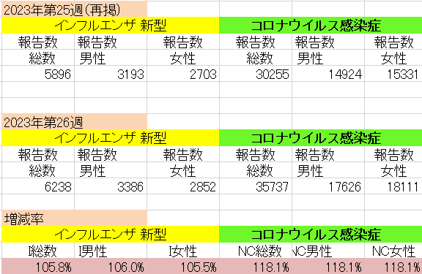
インフルエンザ と 新型コロナ

 |  | 対前週 インフルエンザ5.8%増加、 新型コロナウイルス18.1%増加

